Drop-down lists & Tutorial
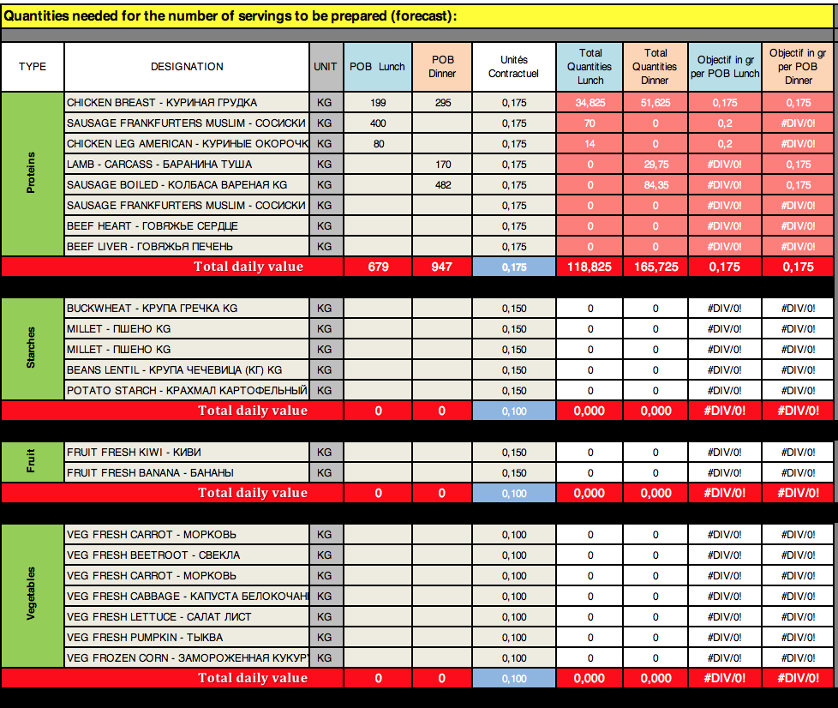
 |  |  | Info Gr
Liste | Starches (Garnish) |  | 0.150
 | Fruit |  | 0,360
( L/M ) Enter the POB (Forcast) per service (Lunch-Dinner) , to determine the goods output
 | Proteins |  | 0.150 | Soupe 0,25 | 0.175
 | Vegetables |  | 0.100
 | Product Name | Avg Price
Proteins | BEEF BONELESS - ГОВЯДИНА БЕЗ КОСТЕЙ | 1575.58
(M 8 / M140) Entre the Unit (gr) contractual by segment
 | BEEF BONES WITH MEAT FOR BOUILLON - СУПОВЫЕ НАБОРЫ | 198.04
 | BEEF HEART - ГОВЯЖЬЕ СЕРДЦЕ | 857.34
(C) Enter the name of the products from the CSCM
 | SAUSAGE BOILED - КОЛБАСА ВАРЕНАЯ KG | 985.80
 | SAUSAGE FRANKFURTERS MUSLIM - СОСИСКИ МУСУЛЬМАНСКИЕ | 793.75
 | SAUSAGE MUSLIM - САРДЕЛЬКИ МУСУЛЬМАНСКИЕ | 833.04
(B) Enter the name of the products from the CSCM
( N/O) Decision support, provides the food requirements
 | LAMB - CARCASS - БАРАНИНА ТУША | 1318.20
 | CHICKEN BREAST - КУРИНАЯ ГРУДКА | 889.45
 | CHICKEN LEG AMERICAN - КУРИНЫЕ ОКОРОЧКА АМЕРИКАНСКИЕ | 540.73
 | FISH MINTAY - МИНТАЙ ТУШКА | 845.00
 | FISH SAZAN FILLET - САЗАН ФИЛЕ | 1276.66
 | BEEF LIVER - ГОВЯЖЬЯ ПЕЧЕНЬ | 800.00
 | DUMPLING - ПЕЛЬМЕНИ | 528.19
 | CHICKEN WHOLE - КУРЫ БРОЙЛЕРНЫЕ | 580.30

Fruit | FRUIT FRESH APPLES - ЯБЛОКИ | 377.72
 | FRUIT FRESH BANANA - БАНАНЫ | 367.22
 | FRUIT FRESH KIWI - КИВИ | 617.09
 | FRUIT FRESH MELON - ДЫНЯ СВЕЖАЯ | 414.00
Enter the name of the products from the CSCM
 | FRUIT FRESH ORANGE - АПЕЛЬСИНЫ | 429.34
 | FRUIT FRESH PEACH - ПЕРСИК СВЕЖИЙ | 531.00
(B) Enter the name of the products from the CSCM
 | FRUIT FRESH PEARS - ГРУША | 320.58
 | FRUIT FRESH WATERMELON - АРБУЗ СВЕЖИЙ | 126.00

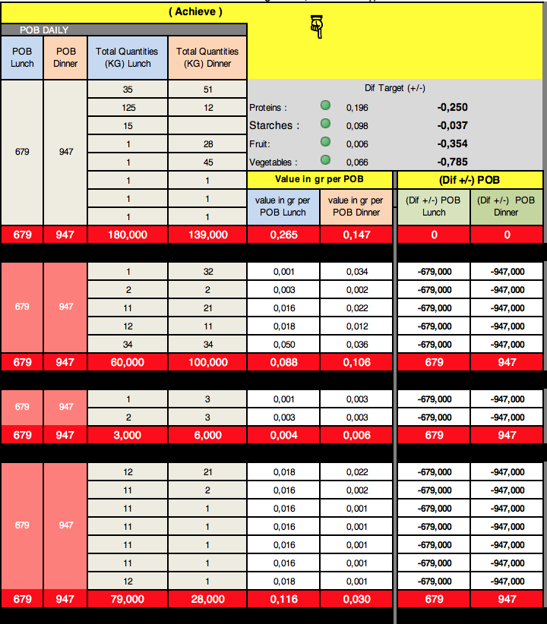
( N/O ) Enter the real POB (Achieve) per service (Lunch-Dinner)

( P/Q ) Enter the Real consumption (Achieve) per service (Lunch-Dinner)
Starches | BEANS DRY - ФАСОЛЬ СУХАЯ (КГ) KG | 390.74
 | BEANS LENTIL - КРУПА ЧЕЧЕВИЦА (КГ) KG | 493.05
 | BUCKWHEAT - КРУПА ГРЕЧКА KG | 140.53
 | MILLET - ПШЕНО KG | 109.57
Enter the name of the products from the CSCM
(R/S) Real Achieve Gr on the total POB (Lunch + Dinner)
 | PASTA MACARONI - МАКАРОНЫ KG | 140.12
 | PASTA SPAGHETTI - СПАГЕТТИ KG | 146.45
(B) Enter the name of the products from the CSCM
 | PEAS DRIED - ГОРОХ КРУПА KG | 109.57
 | RICE - РИС KG | 200.99
 | POTATO STARCH - КРАХМАЛ КАРТОФЕЛЬНЫЙ KG | 871.06
Real Achieve Gr per POB segment POB (Lunch & Dinner)

Vegetables | ASPARAGUS - СПАРЖА СУХАЯ 250G
 | VEG FRESH BEETROOT - СВЕКЛА | 119.77
 | VEG FRESH CABBAGE - КАПУСТА БЕЛОКОЧАННАЯ | 128.16
 | VEG FRESH CARROT - МОРКОВЬ | 115.34
 | VEG FRESH CUCUMBER - ОГУРЦЫ СВЕЖИЕ | 339.88
 | VEG FRESH DILL - ЗЕЛЕНЬ УКРОП | 721.46
 | VEG FRESH EGGPLANT - БАКЛАЖАН | 500.00
 | VEG FRESH GARLIC - ЧЕСНОК | 335.00
 | VEG FRESH LEMONS - ЛИМОНЫ | 633.67
 | VEG FRESH LETTUCE - САЛАТ ЛИСТ | 709.12
 | VEG FRESH MARROW - КАБАЧКИ | 200.00
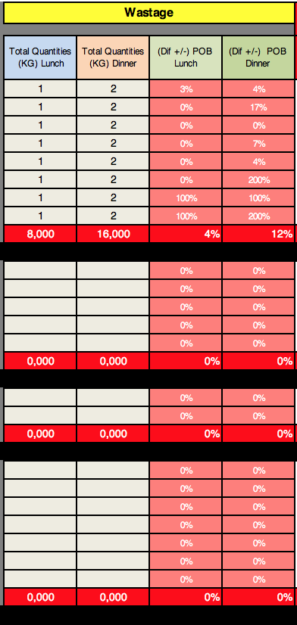
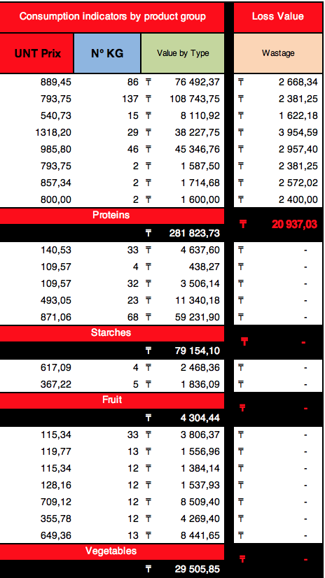
 | VEG FRESH ONION - ЛУК РЕПЧ. | 91.70
 | VEG FRESH PARSLEY - ЗЕЛЕНЬ ПЕТРУШКА | 741.35
(AJ) Total values of the commodity consumed per product
 | VEG FRESH PEPPER BULGARIAN LOCAL - ПЕРЕЦ БОЛГАРСКИЙ / МЕСТНЫЙ | 466.12
 | VEG FRESH POTATO - КАРТОФЕЛЬ | 100.60
 | VEG FRESH PUMPKIN - ТЫКВА | 355.78
 | VEG FRESH TOMATOES BIG - СВЕЖИЕ ПОМИДОРЫ | 360.96
Enter the name of the products from the CSCM
 | VEG FRESH TURNIPS - РЕДЬКА | 70.00
 | VEG FROZEN BABY CARROTS - ЗАМОРОЖЕННАЯ МОРКОВЬ МИНИ 1KG | 875.36
(B) Enter the name of the products from the CSCM
 | VEG FROZEN BROCCOLI - ЗАМОРОЖЕННАЯ КАПУСТА БРОККОЛИ 1KG | 794.78
(X/Y) Insert uneaten food scraps
 | VEG FROZEN BROCCOLI - ЗАМОРОЖЕННАЯ КАПУСТА БРОККОЛИ 2.5KG | 1028.00
 | VEG FROZEN BRUSSELS SPROUTS - БРЮССЕЛЬСКАЯ КАПУСТА 1KG | 846.52
 | VEG FROZEN BRUSSELS SPROUTS - БРЮССЕЛЬСКАЯ КАПУСТА 2.5KG | 2009.21
 | VEG FROZEN CARROT CUBES - ЗАМОРОЖЕННАЯ МОРКОВЬ КУБИК 1KG | 382.54
 | VEG FROZEN CAULIFLOWER - ЗАМОРОЖЕННАЯ КАПУСТА ЦВЕТНАЯ 1KG | 687.90
(AK) Total values food scraps
 | VEG FROZEN CORN - ЗАМОРОЖЕННАЯ КУКУРУЗА 1KG | 649.36
 | VEG FROZEN FRENCH FRIES - КАРТОФЕЛЬ ФРИ 2.5KG | 677.65
 | VEG FROZEN GREEN BEANS - ЗАМОРОЖЕННАЯ ФАСОЛЬ ЗЕЛЕНАЯ СТРУЧКОВАЯ 2.5KG | 1930.00
 | VEG FROZEN GREEN PEAS - ЗАМОРОЖЕННЫЙ ГОРОШЕК ЗЕЛЕНЫЙ 1KG | 672.41
 | VEG FROZEN GREEN PEAS - ЗАМОРОЖЕННЫЙ ГОРОШЕК ЗЕЛЕНЫЙ 2.5KG | 2015.00
 | VEG FROZEN MUSHROOMS - ЗАМОРОЖЕННЫЕ ШАМПИНЬОНЫ 1KG | 809.25
 | VEG FROZEN SPINACH - ЗАМОРОЖЕННЫЙ ШПИНАТ 1KG | 675.10
 | VEG FROZEN SPINACH - ЗАМОРОЖЕННЫЙ ШПИНАТ 2.5KG | 2046.00

Day (1)
 |  | Canteen

Control of consumption per POB (proteins, fruits, vegetables, starches only).
☟
 |  | Date of the day
 |  | Day 1
Objective consumption |  | Quantities needed for the number of servings to be prepared (forecast): |  |  |  |  |  |  |  |  |  | ( Achieve ) |  |  |  |  |  |  |  | Wastage |  |  |  | Consumption indicators by product group |  |  | Loss Value
 |  |  |  |  |  |  |  |  |  |  |  | POB DAILY
 |  | TYPE | DESIGNATION | UNIT | POB Lunch | POB Dinner | Unités Contractuel | Total Quantities Lunch | Total Quantities Dinner | Objectif in gr per POB Lunch | Objectif in gr per POB Dinner | POB Lunch | POB Dinner | Total Quantities (KG) Lunch | Total Quantities (KG) Dinner |  |  |  |  | Total Quantities (KG) Lunch | Total Quantities (KG) Dinner | (Dif +/-) POB Lunch | (Dif +/-) POB Dinner | UNT Prix | N° KG | Value by Type | Wastage
0.446 | 1 | Proteins | BEEF BONELESS - ГОВЯДИНА БЕЗ КОСТЕЙ | KG | 199 | 295 | 0.175 | 34.825 | 51.625 | 0.175 | 0.175 | 679 | 947 | 35 | 51 | Dif Target (+/-) |  |  |  |  |  | 0% | 0% | 1575.58 | 86 | ₸135,500.10 | ₸-
 | 2 |  | CHICKEN LEG AMERICAN - КУРИНЫЕ ОКОРОЧКА АМЕРИКАНСКИЕ | KG | 400 |  | 0.175 | 70 | 0 | 0.175 |  |  |  | 125 | 12 | Proteins : | 0.196 | -0.250 |  |  |  | 0% | 0% | 540.73 | 137 | ₸74,079.72 | ₸-
 | 3 |  |  | KG | 80 |  | 0.175 | 14 | 0 | 0.175 |  |  |  | 15 |  | Starches : | 0.098 | -0.037 |  |  |  | 0% | 0% |  | 15
 | 4 |  |  | KG |  | 170 | 0.175 | 0 | 29.75 |  | 0.175 |  |  | 1 | 28 | Fruit: | 0.006 | -0.354 |  |  |  | 0% | 0% |  | 29
 | 5 |  |  | KG |  | 482 | 0.175 | 0 | 84.35 |  | 0.175 |  |  | 1 | 45 | Vegetables : | 0.066 | -0.785 |  |  |  | 0% | 0% |  | 46
 | 6 |  |  | KG |  |  | 0.175 | 0 | 0 |  |  |  |  | 1 | 1 | Value in gr per POB |  | (Dif +/-) POB |  |  |  | 0% | 0% |  | 2
 | 7 |  |  | KG |  |  | 0.175 | 0 | 0 |  |  |  |  | 1 | 1 | value in gr per POB Lunch | value in gr per POB Dinner | (Dif +/-) POB Lunch | (Dif +/-) POB Dinner |  |  | 0% | 0% |  | 2
Total daily value
 | 8 |  |  | KG |  |  | 0.175 | 0 | 0 |  |  |  |  | 1 | 1 |  |  |  |  |  |  | 0% | 0% |  | 2
 |  |  |  |  | 679 | 947 | 0.175 | 118.825 | 165.725 | 0.175 | 0.175 | 679 | 947 | 180.000 | 139.000 | 0.265 | 0.147 | 0 | 0 | 0.000 | 0.000 | 0% | 0% | Proteins |  |  | ₸-
 |  |  |  |  |  |  |  |  |  |  |  | 1626.000 |  | 319.000 |  |  |  |  |  |  |  |  |  |  |  | ₸209,579.82
0.135 | 1 | Starches |  | KG |  |  | 0.150 | 0 | 0 |  |  | 679 | 947 | 1 | 32 | 0.001 | 0.034 | -679.000 | -947.000 |  |  | 0% | 0% |  | 33
 | 2 |  |  | KG |  |  | 0.150 | 0 | 0 |  |  |  |  | 2 | 2 | 0.003 | 0.002 | -679.000 | -947.000 |  |  | 0% | 0% |  | 4
 | 3 |  |  | KG |  |  | 0.150 | 0 | 0 |  |  |  |  | 11 | 21 | 0.016 | 0.022 | -679.000 | -947.000 |  |  | 0% | 0% |  | 32
 | 4 |  |  | KG |  |  | 0.150 | 0 | 0 |  |  |  |  | 12 | 11 | 0.018 | 0.012 | -679.000 | -947.000 |  |  | 0% | 0% |  | 23
Total daily value
 | 5 |  |  | KG |  |  | 0.150 | 0 | 0 |  |  |  |  | 34 | 34 | 0.050 | 0.036 | -679.000 | -947.000 |  |  | 0% | 0% |  | 68
 |  |  |  |  | 0 | 0 | 0.100 | 0.000 | 0.000 |  |  | 679 | 947 | 60.000 | 100.000 | 0.088 | 0.106 | 679 | 947 | 0.000 | 0.000 | 0% | 0% | Starches |  |  | ₸-
 |  |  |  |  |  |  |  |  |  |  |  | 1626.000 |  | 160.000 |  |  |  |  |  |  |  |  |  |  |  | ₸-
0.360 | 1 | Fruit |  | KG |  |  | 0.150 | 0 | 0 |  |  | 679 | 947 | 1 | 3 | 0.001 | 0.003 | -679.000 | -947.000 |  |  | 0% | 0% |  | 4
Total daily value
 | 2 |  |  | KG |  |  | 0.150 | 0 | 0 |  |  |  |  | 2 | 3 | 0.003 | 0.003 | -679.000 | -947.000 |  |  | 0% | 0% |  | 5
 |  |  |  |  | 0 | 0 | 0.100 | 0.000 | 0.000 |  |  | 679 | 947 | 3.000 | 6.000 | 0.004 | 0.006 | 679 | 947 | 0.000 | 0.000 | 0% | 0% | Fruit |  |  | ₸-
 |  |  |  |  |  |  |  |  |  |  |  | 1626.000 |  | 9.000 |  |  |  |  |  |  |  |  |  |  |  | ₸-
0.851 | 1 | Vegetables |  | KG |  |  | 0.100 | 0 | 0 |  |  | 679 | 947 | 12 | 21 | 0.018 | 0.022 | -679.000 | -947.000 |  |  | 0% | 0% |  | 33
 | 2 |  |  | KG |  |  | 0.100 | 0 | 0 |  |  |  |  | 11 | 2 | 0.016 | 0.002 | -679.000 | -947.000 |  |  | 0% | 0% |  | 13
 | 3 |  |  | KG |  |  | 0.100 | 0 | 0 |  |  |  |  | 11 | 1 | 0.016 | 0.001 | -679.000 | -947.000 |  |  | 0% | 0% |  | 12
 | 4 |  |  | KG |  |  | 0.100 | 0 | 0 |  |  |  |  | 11 | 1 | 0.016 | 0.001 | -679.000 | -947.000 |  |  | 0% | 0% |  | 12
 | 5 |  |  | KG |  |  | 0.100 | 0 | 0 |  |  |  |  | 11 | 1 | 0.016 | 0.001 | -679.000 | -947.000 |  |  | 0% | 0% |  | 12
 | 6 |  |  | KG |  |  | 0.100 | 0 | 0 |  |  |  |  | 11 | 1 | 0.016 | 0.001 | -679.000 | -947.000 |  |  | 0% | 0% |  | 12
Total daily value
 | 7 |  |  | KG |  |  | 0.100 | 0 | 0 |  |  |  |  | 12 | 1 | 0.018 | 0.001 | -679.000 | -947.000 |  |  | 0% | 0% |  | 13
 |  |  |  |  | 0 | 0 | 0.100 | 0.000 | 0.000 |  |  | 679 | 947 | 79.000 | 28.000 | 0.116 | 0.030 | 679 | 947 | 0.000 | 0.000 | 0% | 0% | Vegetables |  |  | ₸-
 |  |  |  |  |  |  |  |  |  |  |  | 1626.000 |  | 107.000 |  |  |  |  |  |  |  |  |  |  |  | ₸-

 |  |  |  |  |  |  |  |  |  |  |  |  |  |  |  |  |  |  |  |  |  | 0% | 0%
 |  |  |  |  |  |  |  |  |  |  |  |  |  |  |  |  |  |  |  |  |  | 0%

